表後儲能
工商表後儲能與十五年成本比較
台灣格雷蒙 電池材料開發部｜原報告資料更新 2026-10-08｜表格整理 2026-10-08

工商用電表前與表後示意圖 參照長庚V7 PDF第4頁

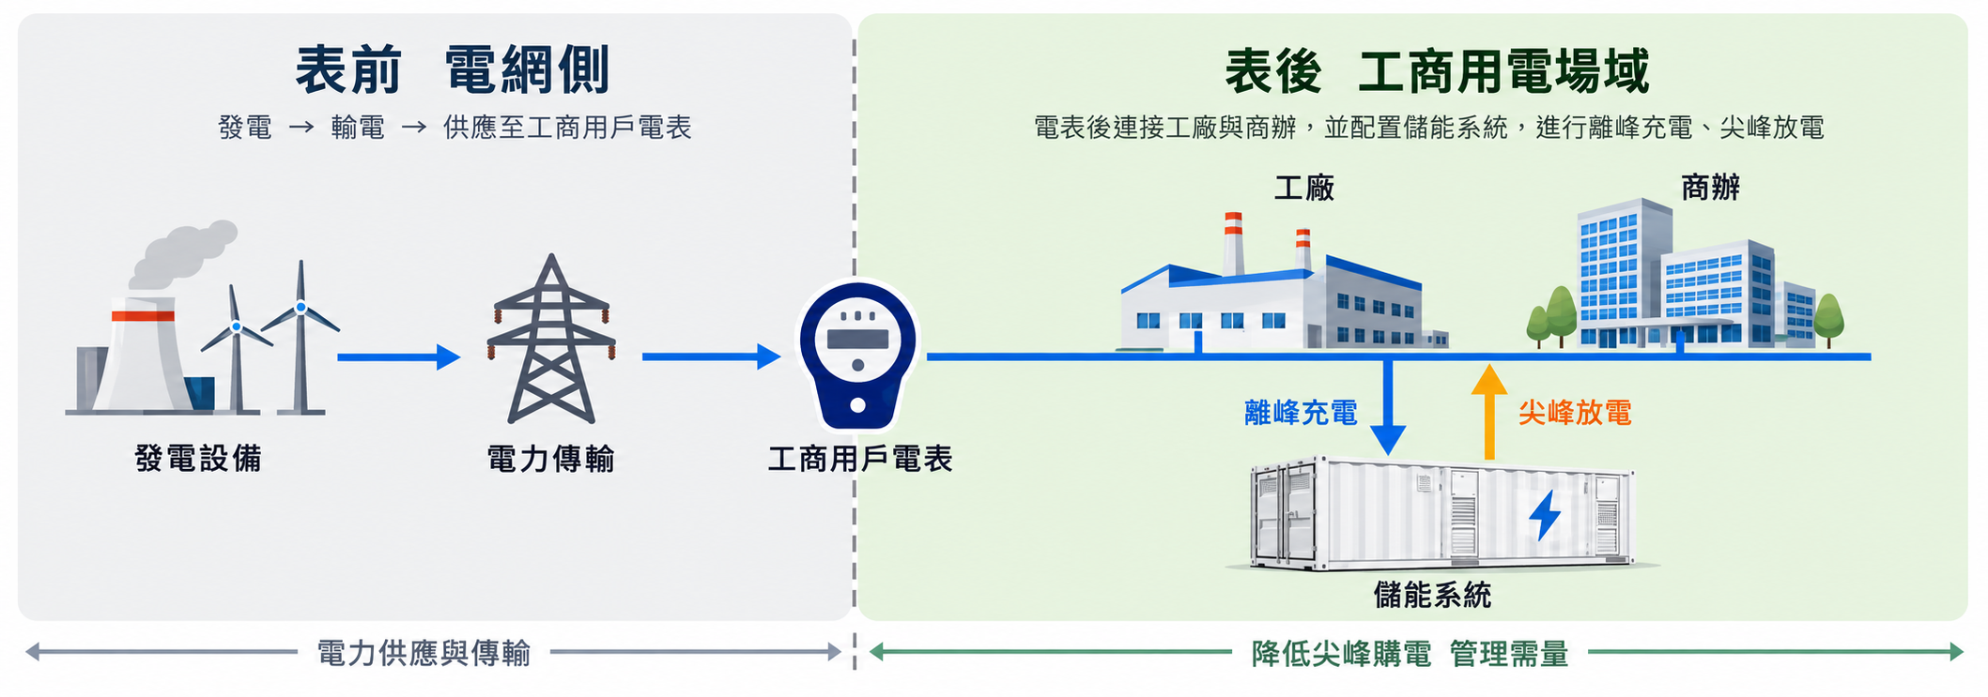

主題 | 項目 | 提案內容 | 依據
工商用電的表後儲能 | 說明 | 參照長庚V7 PDF第4頁重繪；儲能不產生綠電。停電備援須另有切換與孤島運轉設計。 | 原Word報告
10 MW契約容量情境 綠電年漲5% | 說明 | 比較相對共同市電基準的增加成本，單位萬元：綠電＝125萬度×（綠電價−市電3.5元）；儲能＝投入2096萬元＋累計運維換修−累計價差節費。負數為相對基準的節省，不是負電費。 | 原Word報告
10 MW契約容量情境 綠電年漲5% | 0 | 綠電元／度：— 綠電累積淨增加：0.0 儲能累積淨增加：2,096.0 | 原Word表格
10 MW契約容量情境 綠電年漲5% | 1 | 綠電元／度：4.80 綠電累積淨增加：162.5 儲能累積淨增加：1,927.1 | 原Word表格
10 MW契約容量情境 綠電年漲5% | 2 | 綠電元／度：5.04 綠電累積淨增加：355.0 儲能累積淨增加：1,762.3 | 原Word表格
10 MW契約容量情境 綠電年漲5% | 3 | 綠電元／度：5.29 綠電累積淨增加：579.0 儲能累積淨增加：1,601.3 | 原Word表格
10 MW契約容量情境 綠電年漲5% | 4 | 綠電元／度：5.56 綠電累積淨增加：836.1 儲能累積淨增加：1,444.2 | 原Word表格
10 MW契約容量情境 綠電年漲5% | 5 | 綠電元／度：5.83 綠電累積淨增加：1,127.9 儲能累積淨增加：1,290.8 | 原Word表格
10 MW契約容量情境 綠電年漲5% | 6 | 綠電元／度：6.13 綠電累積淨增加：1,456.1 儲能累積淨增加：1,141.2 | 原Word表格
10 MW契約容量情境 綠電年漲5% | 7 | 綠電元／度：6.43 綠電累積淨增加：1,822.7 儲能累積淨增加：995.1 | 原Word表格
10 MW契約容量情境 綠電年漲5% | 8 | 綠電元／度：6.75 綠電累積淨增加：2,229.5 儲能累積淨增加：852.6 | 原Word表格
10 MW契約容量情境 綠電年漲5% | 9 | 綠電元／度：7.09 綠電累積淨增加：2,678.4 儲能累積淨增加：713.5 | 原Word表格
10 MW契約容量情境 綠電年漲5% | 10 | 綠電元／度：7.45 綠電累積淨增加：3,171.7 儲能累積淨增加：577.9 | 原Word表格
10 MW契約容量情境 綠電年漲5% | 11 | 綠電元／度：7.82 綠電累積淨增加：3,711.6 儲能累積淨增加：1,064.8 | 原Word表格
10 MW契約容量情境 綠電年漲5% | 12 | 綠電元／度：8.21 綠電累積淨增加：4,300.3 儲能累積淨增加：935.7 | 原Word表格
10 MW契約容量情境 綠電年漲5% | 13 | 綠電元／度：8.62 綠電累積淨增加：4,940.3 儲能累積淨增加：809.9 | 原Word表格
10 MW契約容量情境 綠電年漲5% | 14 | 綠電元／度：9.05 綠電累積淨增加：5,634.2 儲能累積淨增加：687.2 | 原Word表格
10 MW契約容量情境 綠電年漲5% | 15 | 綠電元／度：9.50 綠電累積淨增加：6,384.6 儲能累積淨增加：567.5 | 原Word表格
10 MW契約容量情境 綠電年漲5% | 說明 | 第6年末兩者首次交叉，為年度估算而非精確回收日。2 MWh首年放電900度／MWh／次、250次（夏月105／非夏月145），交流效率90%，運維保險建置費1%／年。價差效益每年衰減2%；第11年換修619.2萬元，故儲能累積成本回升。 | 原Word報告
10 MW契約容量情境 綠電年漲5% | 說明 | 假設可取消僅為義務的綠電採購；若仍須綠電，儲能方案也須計入採購費。未計稅、融資、輔助用電、折現及殘值；5%為情境，不代表實際必漲。補助須核定、指定園區、國產及運轉條件符合，土建機電與饋線不列補助。 | 原Word報告

